総括表
令和7年度交差点交通量調査報告書
交差点名 |  |  |  | №14 聖天橋 【Y-251】 |  |  |  |  | 調査年月日 |  |  | 2025-11-11 |  |  |  | 天候 | 曇 り |  |  | 14
所在地 |  |  |  | 磯子区杉田1丁目 |  |  |  |  | 調査時間帯 |  |  | 7:00～19:00（12時間合計） |  |  |  |  |  |  |  | 聖天橋
 |  |  |  |  |  |  |  |  |  |  |  |  |  |  |  |  |  |  |  | Y-251
 |  |  |  |  |  |  |  |  |  |  |  |  |  |  |  |  |  |  |  | 磯子区杉田1丁目
 |  |  |  |  |  |  |  |  |  |  |  |  |  |  |  |  |  |  |  | 2025-11-11
 |  |  |  |  |  |  |  |  |  |  |  |  |  |  |  |  |  |  |  | 曇 り

聖天橋

出典：磯子区区民生活マップ

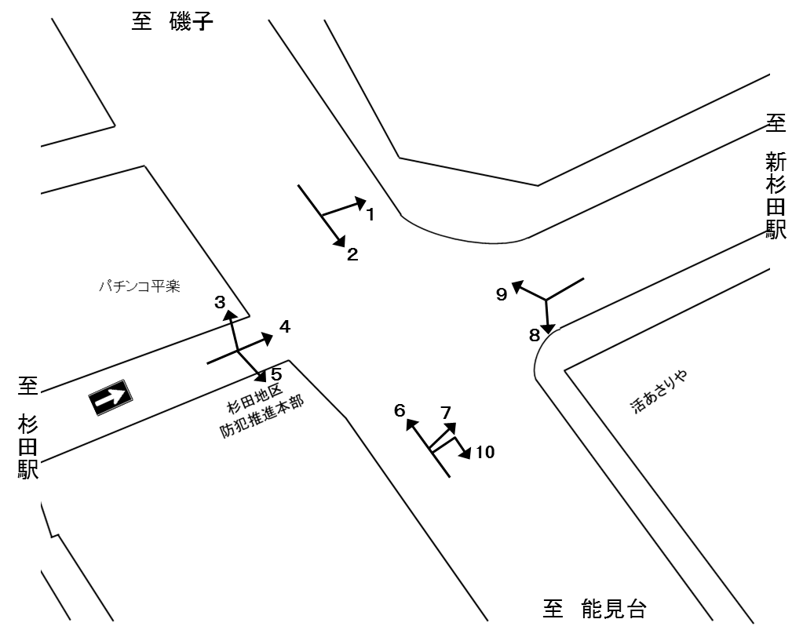
Ａ
Ｂ
Ｃ
Ｄ

方向別交通量集計表
断面 | 方向 | 二輪車 | 乗用車 | バス | 小型 貨物車 | 大型 貨物車 | 大型計 | 小型計 | 合計 | 断面 | 方向 | 二輪車 | 乗用車 | バス | 小型 貨物車 | 大型 貨物車 | 大型計 | 小型計 | 合計
A | 1 | 58 | 391 | 7 | 90 | 51 | 58 | 481 | 539 | C | 6 | 621 | 3,865 | 111 | 1,098 | 193 | 304 | 4,963 | 5,267
 | 2 | 714 | 4,540 | 91 | 1,193 | 284 | 375 | 5,733 | 6,108 |  | 7 | 1 | 1 | 0 | 0 | 0 | 0 | 1 | 1
 |  |  |  |  |  |  |  |  |  |  | 10 | 0 | 0 | 0 | 0 | 0 | 0 | 0 | 0
 | 計 | 772 | 4,931 | 98 | 1,283 | 335 | 433 | 6,214 | 6,647 |  | 計 | 622 | 3,866 | 111 | 1,098 | 193 | 304 | 4,964 | 5,268
B | 3 | 23 | 114 | 1 | 48 | 8 | 9 | 162 | 171 | D | 8 | 157 | 639 | 40 | 106 | 33 | 73 | 745 | 818
 | 4 | 135 | 238 | 0 | 60 | 12 | 12 | 298 | 310 |  | 9 | 80 | 361 | 9 | 113 | 153 | 162 | 474 | 636
 | 5 | 44 | 69 | 0 | 23 | 8 | 8 | 92 | 100
 | 計 | 202 | 421 | 1 | 131 | 28 | 29 | 552 | 581 |  | 計 | 237 | 1,000 | 49 | 219 | 186 | 235 | 1,219 | 1,454

方向別
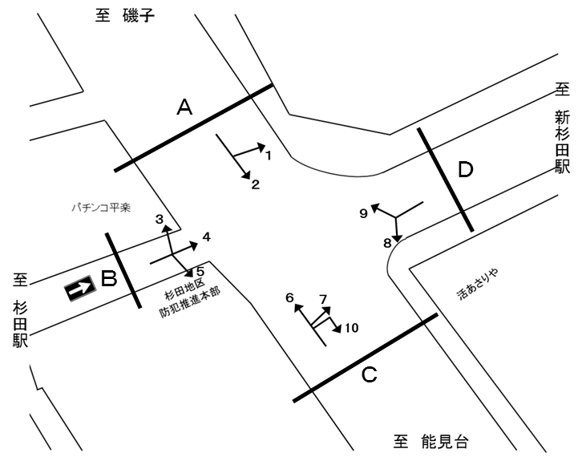
自 動 車 交 通 量 調 査 結 果 集 計 表
 | 調査年月日 |  |  |  |  |  |  |  |  | 調 査 方 向 案 内 図
 | 2025-11-11
 | 調査時間
 | 7：00～19：00（12時間）
 | 天候
 | 曇 り
 | 調査地点
 | №14 聖天橋 【Y-251】

 | 方向 | 1 |  |  |  |  |  |  |  |  |  | 方向 | 2
 | 種別 | 乗用車 | バス | 小型 | 大型 | 小型車 | 大型車 | 合計 | 大型車 | 時間 | 自動 | 種別 | 乗用車 | バス | 小型 | 大型 | 小型車 | 大型車 | 合計 | 大型車 | 時間 | 自動
 |  |  |  | 貨物 | 貨物 | 計 | 計 |  | 混入率 | 比率 | 二輪車 |  |  |  | 貨物 | 貨物 | 計 | 計 |  | 混入率 | 比率 | 二輪車
 | 時間帯 | [台] | [台] | [台] | [台] | [台] | [台] | [台] | [％] | [％] | [台] | 時間帯 | [台] | [台] | [台] | [台] | [台] | [台] | [台] | [％] | [％] | [台]
 | 7:00～ 8:00 | 86 | 2 | 13 | 5 | 99 | 7 | 106 | 6.6 | 19.7 | 14 | 7:00～ 8:00 | 430 | 6 | 87 | 35 | 517 | 41 | 558 | 7.3 | 9.1 | 67
 | 8:00～ 9:00 | 39 | 2 | 6 | 5 | 45 | 7 | 52 | 13.5 | 9.6 | 6 | 8:00～ 9:00 | 365 | 9 | 103 | 33 | 468 | 42 | 510 | 8.2 | 8.3 | 61
 | 9:00～10:00 | 41 | 1 | 8 | 5 | 49 | 6 | 55 | 10.9 | 10.2 | 7 | 9:00～10:00 | 306 | 9 | 89 | 38 | 395 | 47 | 442 | 10.6 | 7.2 | 41
 | 10:00～11:00 | 28 | 0 | 12 | 6 | 40 | 6 | 46 | 13.0 | 8.5 | 3 | 10:00～11:00 | 278 | 8 | 102 | 28 | 380 | 36 | 416 | 8.7 | 6.8 | 34
 | 11:00～12:00 | 33 | 0 | 17 | 4 | 50 | 4 | 54 | 7.4 | 10.0 | 7 | 11:00～12:00 | 320 | 7 | 97 | 30 | 417 | 37 | 454 | 8.1 | 7.4 | 42
 | 12:00～13:00 | 25 | 0 | 9 | 8 | 34 | 8 | 42 | 19.0 | 7.8 | 3 | 12:00～13:00 | 295 | 6 | 72 | 21 | 367 | 27 | 394 | 6.9 | 6.5 | 38
 | 13:00～14:00 | 17 | 0 | 5 | 6 | 22 | 6 | 28 | 21.4 | 5.2 | 4 | 13:00～14:00 | 289 | 7 | 105 | 26 | 394 | 33 | 427 | 7.7 | 7.0 | 43
 | 14:00～15:00 | 24 | 0 | 6 | 2 | 30 | 2 | 32 | 6.3 | 5.9 | 3 | 14:00～15:00 | 355 | 12 | 97 | 28 | 452 | 40 | 492 | 8.1 | 8.1 | 37
 | 15:00～16:00 | 29 | 2 | 8 | 3 | 37 | 5 | 42 | 11.9 | 7.8 | 3 | 15:00～16:00 | 421 | 7 | 115 | 22 | 536 | 29 | 565 | 5.1 | 9.3 | 52
 | 16:00～17:00 | 15 | 0 | 2 | 2 | 17 | 2 | 19 | 10.5 | 3.5 | 1 | 16:00～17:00 | 427 | 6 | 108 | 14 | 535 | 20 | 555 | 3.6 | 9.1 | 76
 | 17:00～18:00 | 23 | 0 | 2 | 5 | 25 | 5 | 30 | 16.7 | 5.6 | 5 | 17:00～18:00 | 532 | 6 | 110 | 5 | 642 | 11 | 653 | 1.7 | 10.7 | 121
 | 18:00～19:00 | 31 | 0 | 2 | 0 | 33 | 0 | 33 | 0.0 | 6.1 | 2 | 18:00～19:00 | 522 | 8 | 108 | 4 | 630 | 12 | 642 | 1.9 | 10.5 | 102
 | 12時間計 | 391 | 7 | 90 | 51 | 481 | 58 | 539 | 10.8 | 100.0 | 58 | 12時間計 | 4,540 | 91 | 1,193 | 284 | 5,733 | 375 | 6,108 | 6.1 | 100.0 | 714

 | 方向 | 3 |  |  |  |  |  |  |  |  |  | 方向 | 4
 | 種別 | 乗用車 | バス | 小型 | 大型 | 小型車 | 大型車 | 合計 | 大型車 | 時間 | 自動 | 種別 | 乗用車 | バス | 小型 | 大型 | 小型車 | 大型車 | 合計 | 大型車 | 時間 | 自動
 |  |  |  | 貨物 | 貨物 | 計 | 計 |  | 混入率 | 比率 | 二輪車 |  |  |  | 貨物 | 貨物 | 計 | 計 |  | 混入率 | 比率 | 二輪車
 | 時間帯 | [台] | [台] | [台] | [台] | [台] | [台] | [台] | [％] | [％] | [台] | 時間帯 | [台] | [台] | [台] | [台] | [台] | [台] | [台] | [％] | [％] | [台]
 | 7:00～ 8:00 | 9 | 0 | 1 | 2 | 10 | 2 | 12 | 16.7 | 7.0 | 5 | 7:00～ 8:00 | 40 | 0 | 9 | 0 | 49 | 0 | 49 | 0.0 | 15.8 | 29
 | 8:00～ 9:00 | 15 | 0 | 3 | 1 | 18 | 1 | 19 | 5.3 | 11.1 | 5 | 8:00～ 9:00 | 28 | 0 | 6 | 1 | 34 | 1 | 35 | 2.9 | 11.3 | 15
 | 9:00～10:00 | 9 | 0 | 5 | 0 | 14 | 0 | 14 | 0.0 | 8.2 | 3 | 9:00～10:00 | 30 | 0 | 8 | 3 | 38 | 3 | 41 | 7.3 | 13.2 | 14
 | 10:00～11:00 | 12 | 1 | 7 | 1 | 19 | 2 | 21 | 9.5 | 12.3 | 4 | 10:00～11:00 | 11 | 0 | 4 | 0 | 15 | 0 | 15 | 0.0 | 4.8 | 8
 | 11:00～12:00 | 4 | 0 | 4 | 1 | 8 | 1 | 9 | 11.1 | 5.3 | 1 | 11:00～12:00 | 26 | 0 | 9 | 1 | 35 | 1 | 36 | 2.8 | 11.6 | 14
 | 12:00～13:00 | 8 | 0 | 5 | 0 | 13 | 0 | 13 | 0.0 | 7.6 | 1 | 12:00～13:00 | 16 | 0 | 5 | 3 | 21 | 3 | 24 | 12.5 | 7.7 | 15
 | 13:00～14:00 | 8 | 0 | 1 | 0 | 9 | 0 | 9 | 0.0 | 5.3 | 2 | 13:00～14:00 | 21 | 0 | 4 | 1 | 25 | 1 | 26 | 3.8 | 8.4 | 7
 | 14:00～15:00 | 18 | 0 | 8 | 0 | 26 | 0 | 26 | 0.0 | 15.2 | 0 | 14:00～15:00 | 22 | 0 | 7 | 1 | 29 | 1 | 30 | 3.3 | 9.7 | 12
 | 15:00～16:00 | 16 | 0 | 5 | 2 | 21 | 2 | 23 | 8.7 | 13.5 | 1 | 15:00～16:00 | 23 | 0 | 5 | 2 | 28 | 2 | 30 | 6.7 | 9.7 | 6
 | 16:00～17:00 | 10 | 0 | 3 | 0 | 13 | 0 | 13 | 0.0 | 7.6 | 1 | 16:00～17:00 | 12 | 0 | 0 | 0 | 12 | 0 | 12 | 0.0 | 3.9 | 7
 | 17:00～18:00 | 1 | 0 | 4 | 0 | 5 | 0 | 5 | 0.0 | 2.9 | 0 | 17:00～18:00 | 7 | 0 | 2 | 0 | 9 | 0 | 9 | 0.0 | 2.9 | 5
 | 18:00～19:00 | 4 | 0 | 2 | 1 | 6 | 1 | 7 | 14.3 | 4.1 | 0 | 18:00～19:00 | 2 | 0 | 1 | 0 | 3 | 0 | 3 | 0.0 | 1.0 | 3
 | 12時間計 | 114 | 1 | 48 | 8 | 162 | 9 | 171 | 5.3 | 100.0 | 23 | 12時間計 | 238 | 0 | 60 | 12 | 298 | 12 | 310 | 3.9 | 100.0 | 135

 | 方向 | 5 |  |  |  |  |  |  |  |  |  | 方向 | 6
 | 種別 | 乗用車 | バス | 小型 | 大型 | 小型車 | 大型車 | 合計 | 大型車 | 時間 | 自動 | 種別 | 乗用車 | バス | 小型 | 大型 | 小型車 | 大型車 | 合計 | 大型車 | 時間 | 自動
 |  |  |  | 貨物 | 貨物 | 計 | 計 |  | 混入率 | 比率 | 二輪車 |  |  |  | 貨物 | 貨物 | 計 | 計 |  | 混入率 | 比率 | 二輪車
 | 時間帯 | [台] | [台] | [台] | [台] | [台] | [台] | [台] | [％] | [％] | [台] | 時間帯 | [台] | [台] | [台] | [台] | [台] | [台] | [台] | [％] | [％] | [台]
 | 7:00～ 8:00 | 5 | 0 | 1 | 1 | 6 | 1 | 7 | 14.3 | 7.0 | 2 | 7:00～ 8:00 | 460 | 9 | 139 | 33 | 599 | 42 | 641 | 6.6 | 12.2 | 138
 | 8:00～ 9:00 | 11 | 0 | 0 | 2 | 11 | 2 | 13 | 15.4 | 13.0 | 1 | 8:00～ 9:00 | 417 | 10 | 113 | 29 | 530 | 39 | 569 | 6.9 | 10.8 | 88
 | 9:00～10:00 | 4 | 0 | 4 | 2 | 8 | 2 | 10 | 20.0 | 10.0 | 4 | 9:00～10:00 | 296 | 10 | 80 | 30 | 376 | 40 | 416 | 9.6 | 7.9 | 33
 | 10:00～11:00 | 8 | 0 | 4 | 0 | 12 | 0 | 12 | 0.0 | 12.0 | 4 | 10:00～11:00 | 319 | 6 | 76 | 19 | 395 | 25 | 420 | 6.0 | 8.0 | 35
 | 11:00～12:00 | 7 | 0 | 3 | 0 | 10 | 0 | 10 | 0.0 | 10.0 | 5 | 11:00～12:00 | 253 | 8 | 90 | 19 | 343 | 27 | 370 | 7.3 | 7.0 | 35
 | 12:00～13:00 | 8 | 0 | 4 | 0 | 12 | 0 | 12 | 0.0 | 12.0 | 6 | 12:00～13:00 | 261 | 6 | 79 | 16 | 340 | 22 | 362 | 6.1 | 6.9 | 29
 | 13:00～14:00 | 4 | 0 | 3 | 0 | 7 | 0 | 7 | 0.0 | 7.0 | 6 | 13:00～14:00 | 242 | 13 | 90 | 9 | 332 | 22 | 354 | 6.2 | 6.7 | 34
 | 14:00～15:00 | 9 | 0 | 4 | 0 | 13 | 0 | 13 | 0.0 | 13.0 | 7 | 14:00～15:00 | 318 | 12 | 94 | 11 | 412 | 23 | 435 | 5.3 | 8.3 | 27
 | 15:00～16:00 | 6 | 0 | 0 | 2 | 6 | 2 | 8 | 25.0 | 8.0 | 2 | 15:00～16:00 | 301 | 10 | 108 | 13 | 409 | 23 | 432 | 5.3 | 8.2 | 40
 | 16:00～17:00 | 3 | 0 | 0 | 0 | 3 | 0 | 3 | 0.0 | 3.0 | 1 | 16:00～17:00 | 339 | 9 | 92 | 4 | 431 | 13 | 444 | 2.9 | 8.4 | 50
 | 17:00～18:00 | 3 | 0 | 0 | 1 | 3 | 1 | 4 | 25.0 | 4.0 | 1 | 17:00～18:00 | 368 | 9 | 94 | 7 | 462 | 16 | 478 | 3.3 | 9.1 | 68
 | 18:00～19:00 | 1 | 0 | 0 | 0 | 1 | 0 | 1 | 0.0 | 1.0 | 5 | 18:00～19:00 | 291 | 9 | 43 | 3 | 334 | 12 | 346 | 3.5 | 6.6 | 44
 | 12時間計 | 69 | 0 | 23 | 8 | 92 | 8 | 100 | 8.0 | 100.0 | 44 | 12時間計 | 3,865 | 111 | 1,098 | 193 | 4,963 | 304 | 5,267 | 5.8 | 100.0 | 621

 | 方向 | 7 |  |  |  |  |  |  |  |  |  | 方向 | 8
 | 種別 | 乗用車 | バス | 小型 | 大型 | 小型車 | 大型車 | 合計 | 大型車 | 時間 | 自動 | 種別 | 乗用車 | バス | 小型 | 大型 | 小型車 | 大型車 | 合計 | 大型車 | 時間 | 自動
 |  |  |  | 貨物 | 貨物 | 計 | 計 |  | 混入率 | 比率 | 二輪車 |  |  |  | 貨物 | 貨物 | 計 | 計 |  | 混入率 | 比率 | 二輪車
 | 時間帯 | [台] | [台] | [台] | [台] | [台] | [台] | [台] | [％] | [％] | [台] | 時間帯 | [台] | [台] | [台] | [台] | [台] | [台] | [台] | [％] | [％] | [台]
 | 7:00～ 8:00 | 0 | 0 | 0 | 0 | 0 | 0 | 0 | - | 0.0 | 0 | 7:00～ 8:00 | 35 | 5 | 5 | 0 | 40 | 5 | 45 | 11.1 | 5.5 | 2
 | 8:00～ 9:00 | 0 | 0 | 0 | 0 | 0 | 0 | 0 | - | 0.0 | 0 | 8:00～ 9:00 | 37 | 5 | 8 | 3 | 45 | 8 | 53 | 15.1 | 6.5 | 6
 | 9:00～10:00 | 0 | 0 | 0 | 0 | 0 | 0 | 0 | - | 0.0 | 0 | 9:00～10:00 | 37 | 3 | 6 | 5 | 43 | 8 | 51 | 15.7 | 6.2 | 7
...

変動図
 | 調査年月日 | 調 査 方 向 案 内 図
 | 2025-11-11
 | 調査時間
 | 7：00～19：00（12時間）
 | 調査地点
 | №14 聖天橋 【Y-251】
 | 凡例
小型車
大型車混入率
大型車
 | 流入計Ａ（1+2） |  | 流入計Ａ（1+2）
 |  |  |  | 小型車 | 大型車 | 大型車混入率
 |  |  | 7-8 | 616 | 48 | 7.2
 |  |  | 8-9 | 513 | 49 | 8.7
 |  |  | 9-10 | 444 | 53 | 10.7
 |  |  | 10-11 | 420 | 42 | 9.1
 |  |  | 11-12 | 467 | 41 | 8.1
 |  |  | 12-13 | 401 | 35 | 8.0
 |  |  | 13-14 | 416 | 39 | 8.6
 |  |  | 14-15 | 482 | 42 | 8.0
 |  |  | 15-16 | 573 | 34 | 5.6
 |  |  | 16-17 | 552 | 22 | 3.8
 |  |  | 17-18 | 667 | 16 | 2.3
 |  |  | 18-19 | 663 | 12 | 1.8
 | 流出計Ａ（3+6+9）
 | 小型車 | 大型車 | 大型車混入率
7-8 | 626 | 56 | 8.2
8-9 | 567 | 53 | 8.5
9-10 | 420 | 66 | 13.6
10-11 | 435 | 48 | 9.9
11-12 | 381 | 39 | 9.3
12-13 | 388 | 31 | 7.4
13-14 | 384 | 36 | 8.6
14-15 | 488 | 44 | 8.3
15-16 | 462 | 49 | 9.6
16-17 | 496 | 21 | 4.1
17-18 | 544 | 17 | 3.0
18-19 | 408 | 15 | 3.5

 | 断面計Ａ
 | 小型車 | 大型車 | 大型車混入率
7-8 | 1242 | 104 | 7.7
8-9 | 1080 | 102 | 8.6
9-10 | 864 | 119 | 12.1
10-11 | 855 | 90 | 9.5
11-12 | 848 | 80 | 8.6
12-13 | 789 | 66 | 7.7
13-14 | 800 | 75 | 8.6
14-15 | 970 | 86 | 8.1
15-16 | 1035 | 83 | 7.4
16-17 | 1048 | 43 | 3.9
17-18 | 1211 | 33 | 2.7
18-19 | 1071 | 27 | 2.5

自 動 車 交 通 量 時 間 変 動 図
 | 流入計Ｂ（3+4+5） |  | 流入計Ｂ（3+4+5）
 |  |  |  | 小型車 | 大型車 | 大型車混入率
 |  |  | 7-8 | 65 | 3 | 4.4
 |  |  | 8-9 | 63 | 4 | 6.0
 |  |  | 9-10 | 60 | 5 | 7.7
 |  |  | 10-11 | 46 | 2 | 4.2
 |  |  | 11-12 | 53 | 2 | 3.6
 |  |  | 12-13 | 46 | 3 | 6.1
 |  |  | 13-14 | 41 | 1 | 2.4
 |  |  | 14-15 | 68 | 1 | 1.4
 |  |  | 15-16 | 55 | 6 | 9.8
 |  |  | 16-17 | 28 | 0 | 0.0
 |  |  | 17-18 | 17 | 1 | 5.6
 |  |  | 18-19 | 10 | 1 | 9.1
 | 流出計Ｂ（-）
 | 小型車 | 大型車 | 大型車混入率
7-8 | 0 | 0 | 0.0
8-9 | 0 | 0 | 0.0
9-10 | 0 | 0 | 0.0
10-11 | 0 | 0 | 0.0
11-12 | 0 | 0 | 0.0
12-13 | 0 | 0 | 0.0
13-14 | 0 | 0 | 0.0
14-15 | 0 | 0 | 0.0
15-16 | 0 | 0 | 0.0
16-17 | 0 | 0 | 0.0
17-18 | 0 | 0 | 0.0
18-19 | 0 | 0 | 0.0

 | 断面計Ｂ
 | 小型車 | 大型車 | 大型車混入率
7-8 | 65 | 3 | 4.4
8-9 | 63 | 4 | 6.0
9-10 | 60 | 5 | 7.7
10-11 | 46 | 2 | 4.2
11-12 | 53 | 2 | 3.6
12-13 | 46 | 3 | 6.1
13-14 | 41 | 1 | 2.4
14-15 | 68 | 1 | 1.4
15-16 | 55 | 6 | 9.8
16-17 | 28 | 0 | 0.0
17-18 | 17 | 1 | 5.6
18-19 | 10 | 1 | 9.1

自 動 車 交 通 量 時 間 変 動 図
 | 流入計Ｃ（6+7+10） |  | 流入計Ｃ（6+7+10）
 |  |  |  | 小型車 | 大型車 | 大型車混入率
 |  |  | 7-8 | 599 | 42 | 6.6
 |  |  | 8-9 | 530 | 39 | 6.9
 |  |  | 9-10 | 376 | 40 | 9.6
 |  |  | 10-11 | 395 | 25 | 6.0
 |  |  | 11-12 | 343 | 27 | 7.3
 |  |  | 12-13 | 340 | 22 | 6.1
 |  |  | 13-14 | 332 | 22 | 6.2
 |  |  | 14-15 | 412 | 23 | 5.3
 |  |  | 15-16 | 409 | 23 | 5.3
 |  |  | 16-17 | 432 | 13 | 2.9
 |  |  | 17-18 | 462 | 16 | 3.3
 |  |  | 18-19 | 334 | 12 | 3.5
 | 流出計Ｃ（2+5+8+10）
 | 小型車 | 大型車 | 大型車混入率
7-8 | 563 | 47 | 7.7
8-9 | 524 | 52 | 9.0
9-10 | 446 | 57 | 11.3
10-11 | 427 | 44 | 9.3
11-12 | 482 | 42 | 8.0
12-13 | 414 | 32 | 7.2
13-14 | 474 | 39 | 7.6
14-15 | 525 | 50 | 8.7
15-16 | 610 | 35 | 5.4
16-17 | 631 | 25 | 3.8
17-18 | 751 | 15 | 2.0
18-19 | 723 | 18 | 2.4

 | 断面計Ｃ
 | 小型車 | 大型車 | 大型車混入率
7-8 | 1162 | 89 | 7.1
8-9 | 1054 | 91 | 7.9
9-10 | 822 | 97 | 10.6
10-11 | 822 | 69 | 7.7
11-12 | 825 | 69 | 7.7
12-13 | 754 | 54 | 6.7
13-14 | 806 | 61 | 7.0
14-15 | 937 | 73 | 7.2
15-16 | 1019 | 58 | 5.4
16-17 | 1063 | 38 | 3.5
17-18 | 1213 | 31 | 2.5
18-19 | 1057 | 30 | 2.8

自 動 車 交 通 量 時 間 変 動 図
 | 流入計Ｄ（8+9） |  | 流入計Ｄ（8+9）
 |  |  |  | 小型車 | 大型車 | 大型車混入率
 |  |  | 7-8 | 57 | 17 | 23.0
 |  |  | 8-9 | 64 | 21 | 24.7
 |  |  | 9-10 | 73 | 34 | 31.8
 |  |  | 10-11 | 56 | 29 | 34.1
 |  |  | 11-12 | 85 | 16 | 15.8
 |  |  | 12-13 | 70 | 14 | 16.7
 |  |  | 13-14 | 116 | 20 | 14.7
 |  |  | 14-15 | 110 | 31 | 22.0
 |  |  | 15-16 | 100 | 28 | 21.9
 |  |  | 16-17 | 145 | 13 | 8.2
 |  |  | 17-18 | 183 | 4 | 2.1
 |  |  | 18-19 | 160 | 8 | 4.8
 | 流出計Ｄ（1+4+7）
 | 小型車 | 大型車 | 大型車混入率
7-8 | 148 | 7 | 4.5
8-9 | 79 | 8 | 9.2
9-10 | 87 | 9 | 9.4
10-11 | 55 | 6 | 9.8
11-12 | 85 | 5 | 5.6
12-13 | 55 | 11 | 16.7
13-14 | 47 | 7 | 13.0
14-15 | 59 | 3 | 4.8
15-16 | 65 | 7 | 9.7
16-17 | 30 | 2 | 6.3
17-18 | 34 | 5 | 12.8
18-19 | 36 | 0 | 0.0

 | 断面計Ｄ
 | 小型車 | 大型車 | 大型車混入率
7-8 | 205 | 24 | 10.5
8-9 | 143 | 29 | 16.9
9-10 | 160 | 43 | 21.2
10-11 | 111 | 35 | 24.0
11-12 | 170 | 21 | 11.0
12-13 | 125 | 25 | 16.7
13-14 | 163 | 27 | 14.2
14-15 | 169 | 34 | 16.7
15-16 | 165 | 35 | 17.5
16-17 | 175 | 15 | 7.9
17-18 | 217 | 9 | 4.0
18-19 | 196 | 8 | 3.9

自 動 車 交 通 量 時 間 変 動 図

